SELECT PROVINCE
EN - APPLICATION CHART
Select Province: Choissisez votre province: | YT

EN - SELL SHEET
 | Current Labor Rates
 | Taux de main d'oeuvre en cours
 | AB | $162.00
 | BC | $168.00
 | MB | $155.00
 | NB | $130.00
 | NL | $130.00
 | NS | $130.00
FR - CHARTE D'APPLICATION
 | ON | $150.00 | YT
 | PEI | $125.00
 | QC | $140.00
FR - FICHE DE VENTE
 | SK | $155.00
 | YT | $168.00

All published prices, trim specifications, and availability are subject to change without prior notice.
Tout prix, spécifications de versions et disponibilté d'accessoires publiés sont sujets à changer sans pré-avis.

 |  |  |  | N/A

26MY_ODYSSEY_APP_EN

Honda Accessories
Model Name | Odyssey
Model Year | 2026
S = Standard (accessory comes standard on this trim)
T = Tire Size Change (the size of the accessory wheel is smaller/larger than the OE Wheel. Customer will require new tires to fit these wheels.)
E = Exchange Standard Equipment (the size of the accessory wheel is the same size as the OE wheel and therefore they can use the OE tire.)
N/A = Not Applicable (accessory cannot be applied to this trim)

 |  |  |  |  | Province
1.0 Packages and Kits |  |  |  |  | YT
Description | Part Number | Dealer Net | List Price | FRT | Installed Price |  |  |  |  | Comments
 |  |  |  |  |  | Sport | Sport-L | Touring | Black Edition
Protection Package 1 | 25ODY-PRO-PKG1 | $375.30 | $695.00 | 0.6 | $795.80 | • | • | • | • | White 'ODYSSEY' lettering on Floor Mats. Cargo Tray - Deep.
All-Season Floor Mats - White Logo | 08P17-THR-110A
Cargo Tray - Deep | 08U45-THR-100A
Rear Splash Guards | 08P09-THR-300A

Protection Package 2 | 25ODY-PRO-PKG2 | $393.30 | $729.00 | 0.6 | $829.80 | • | • | • | • | White 'ODYSSEY' lettering on Floor Mats. Cargo Tray - Folding.
All-Season Floor Mats - White Logo | 08P17-THR-110A
Cargo Tray - Folding | 08U45-THR-100B
Rear Splash Guards | 08P09-THR-300A

Cold Weather Package | 21ODY-COLD-PKG | $224.20 | $374.30 | 1.4 | $609.50 | • | • | • | • | 5% discount applied.
Engine Block Heater | 08T44-SJA-401A
Optimate 12V Auto Battery Charger/Maintainer | 31670-BMS-004H

Towing Package | 25ODY-TOW-A1 or 25ODY-TOW-B1 | $784.80 | $1,296.00 | 2.3 | $1,682.40 | • | • | N/A | N/A | 10% Discount Applied. Trailer Hitch Rating: Class II. Trailer Hitch Receiver Size: 2-in x 2-in. Towing Capacity: 1,587 kg / 3,500 lbs.
Trailer Hitch | 08L92-THR-300A
Trailer Hitch Ball - 1-7/8" or 2" | 08L92-SCV-300A or 08L92-SCV-100B
Trailer Hitch Harness | 08L91-THR-300
Trailer Hitch Locking Pin | 08L92-SJC-300A

Towing Package | 25ODY-TOW-A2 or 25ODY-TOW-B2 | $999.00 | $1,653.30 | 2.5 | $2,073.30 | N/A | N/A | • | • | 10% Discount Applied. Black Edition: Requires Hands-Free Power Tailgate Sensor Adapter since Hands-Free comes standard. Trailer Hitch Rating: Class II. Trailer Hitch Receiver Size: 2-in x 2-in. Towing Capacity: 1,587 kg / 3,500 lbs.
Trailer Hitch | 08L92-THR-300A
Hands-Free Power Tailgate Sensor Adapter | 08L91-THR-300A
Trailer Hitch Ball - 1-7/8" or 2" | 08L92-SCV-300A or 08L92-SCV-100B
Trailer Hitch Harness | 08L91-THR-300
Trailer Hitch Locking Pin | 08L92-SJC-300A

2.0 Wheels and Wheel Accessories
Description | Part Number | Dealer Net | List Price | FRT | Installed Price |  |  |  |  | Comments
 |  |  |  |  |  | Sport | Sport-L | Touring | Black Edition
Wheel Locks - Black | 08W42-TG7-301A | $85.00 | $140.00 | 0.2 | $173.60 | • | • | • | •
Wheel Locks - Chrome | 08W42-TK4-301 | $91.00 | $152.00 | 0.2 | $185.60 | • | • | • | •

3.0 Exterior
Description | Part Number | Dealer Net | List Price | FRT | Installed Price |  |  |  |  | Comments
 |  |  |  |  |  | Sport | Sport-L | Touring | Black Edition
Black Emblems - H-Mark & Odyssey | 08F20-THR-100 | $69.00 | $115.00 | 0.9 | $266.20 | • | • | • | •
Black Emblem - Sport | 08F20-T7S-100C | $41.00 | $68.00 | 0.3 | $118.40 | • | • | N/A | N/A
Black Emblem - Black Edition | 08F20-TG7-100G | $70.00 | $117.00 | 0.3 | $167.40 | N/A | N/A | N/A | •
Fender Emblems | 08F59-THR-100A | $138.00 | $197.00 | 0.2 | $230.60 | • | • | • | •
Lower Door Trim - Chrome | 08F57-THR-101 | $9.99 | $16.99 | 0.4 | $84.19 | • | • | • | •
Bumper Protector - Chrome | 08P01-THR-100 | $22.99 | $37.99 | 0.8 | $172.39 | • | • | • | •
Door Edge Film | 08P20-THR-100 | $5.99 | $9.99 | 0.2 | $43.59 | • | • | • | • | Cannot be installed with Door Edge Guards.
Door Visor | 08R04-THR-102 | $234.00 | $390.00 | 0.5 | $474.00 | • | • | • | •
Hood Air Deflector | 08P47-THR-301 | $204.00 | $340.00 | 0.5 | $424.00 | • | • | • | •
Moonroof Visor | 08R01-THR-301 | $171.00 | $285.00 | 0.3 | $335.40 | • | • | • | •
Rear Splash Guards | 08P09-THR-300A | $82.00 | $137.00 | 0.4 | $204.20 | • | • | • | •
Tent | 08Z04-SCV-110B | $477.00 | $681.00 | 0 | $681.00 | • | • | • | •
Roof Rails - Black | 08L02-THR-102 | $460.00 | $767.00 | 1 | $935.00 | • | • | • | •
Roof Rails - Chrome | 08L02-THR-102A | $655.00 | $999.00 | 1 | $1,167.00 | • | • | • | •
Crossbars | 08L04-THR-100 | $216.00 | $360.00 | 0.2 | $393.60 | • | • | • | • | Requires Roof Rails.
Roof Attachments
Roof Basket | 08L20-E09-101C | $571.00 | $952.00 | 0.4 | $1,019.20 | • | • | • | • | Requires Roof Rails and Crossbars.
Roof Bicycle Attachment - Forkmount | 08L07-E09-300A | $292.00 | $487.00 | 0.4 | $554.20 | • | • | • | •
Roof Bicycle Attachment - Frame mount | 08L07-E09-101 | $383.00 | $547.00 | 0.6 | $647.80 | • | • | • | •
Roof Box - Mid-Size | 08L20-E09-300A | $875.00 | $1,458.00 | 0.2 | $1,491.60 | • | • | • | •
Roof Box - Short | 08L20-E09-300B | $799.00 | $1,332.00 | 0.2 | $1,365.60 | • | • | • | •
Roof Kayak Attachment | 08L09-E09-101 | $430.00 | $717.00 | 0.2 | $750.60 | • | • | • | •
Roof Ski/Snowboard Attachment | 08L03-E09-300C | $415.00 | $692.00 | 0.2 | $725.60 | • | • | • | •
Roof Surfboard Attachment | 08L05-E09-100 | $207.00 | $345.00 | 0.2 | $378.60 | • | • | • | •
Trailer Hitch parts
Trailer Hitch | 08L92-THR-300A | $576.00 | $960.00 | 1.5 | $1,212.00 | • | • | • | • | Trailer Hitch Rating: Class II. Trailer Hitch Receiver Size: 2-in x 2-in. TOURING: Requires Hands-Free Power Tailgate Sensor Adaptor.
Trailer Hitch Ball - 1-7/8" | 08L92-SCV-300A | $28.00 | $47.00 | 0 | $47.00 | • | • | • | •
Trailer Hitch Ball - 2" | 08L92-SCV-100B | $28.00 | $47.00 | 0 | $47.00 | • | • | • | •
Trailer Hitch Harness | 08L91-THR-300 | $162.00 | $270.00 | 0.8 | $404.40 | • | • | • | •
Trailer Hitch Locking Pin | 08L92-SJC-300A | $106.00 | $163.00 | 0 | $163.00 | • | • | • | •
Hands-Free Power Tailgate Sensor Adapter | 08L91-THR-300A | $238.00 | $397.00 | 0.2 | $430.60 | • | • | • | •
Body Side Moulding
Platinum White Pearl (NH-883P) | 08P05-THR-191 | $231.00 | $385.00 | 0.4 | $452.20 | • | • | • | •
Crystal Black Pearl (NH-731P) | 08P05-THR-121 | $231.00 | $385.00 | 0.4 | $452.20 | • | N/A | N/A | •
Modern Steel Metallic (NH-797M) | 08P05-THR-131 | $231.00 | $385.00 | 0.4 | $452.20 | N/A | • | • | N/A
Sonic Gray Pearl (NH-877P) | 08P05-THR-1B1 | $231.00 | $385.00 | 0.4 | $452.20 | N/A | N/A | • | •
Radiant Red Metallic II (R-580M) | 08P05-THR-1A1 | $231.00 | $385.00 | 0.4 | $452.20 | N/A | N/A | N/A | •
Solar Reflection Silver (NH-932M) | 08P05-THR-1C1 | $231.00 | $385.00 | 0.4 | $452.20 | • | • | • | N/A
Door Edge Guards
Platinum White Pearl (NH-883P) | 08P20-THR-190A | $87.00 | $145.00 | 0.3 | $195.40 | • | • | • | •
Crystal Black Pearl (NH-731P) | 08P20-THR-120A | $87.00 | $145.00 | 0.3 | $195.40 | • | N/A | N/A | •
Modern Steel Metallic (NH-797M) | 08P20-THR-130A | $87.00 | $145.00 | 0.3 | $195.40 | N/A | • | • | N/A
Sonic Gray Pearl (NH-877P) | 08P20-THR-1B0A | $87.00 | $145.00 | 0.3 | $195.40 | N/A | N/A | • | •
Radiant Red Metallic II (R-580M) | 08P20-THR-1A0A | $23.99 | $39.99 | 0.3 | $90.39 | N/A | N/A | N/A | •
Solar Reflection Silver (NH-932M) | 08P20-THR-1C0A | $87.00 | $145.00 | 0.3 | $195.40 | • | • | • | N/A

4.0 Interior
Description | Part Number | Dealer Net | List Price | FRT | Installed Price |  |  |  |  | Comments
 |  |  |  |  |  | Sport | Sport-L | Touring | Black Edition
All-Season Floor Mats - White Logo | 08P17-THR-110A | $195.00 | $325.00 | 0.1 | $341.80 | • | • | • | • | White Logo.
Cargo Tray - Deep | 08U45-THR-100A | $140.00 | $233.00 | 0.1 | $249.80 | • | • | • | •
Cargo Tray - Folding | 08U45-THR-100B | $160.00 | $267.00 | 0.1 | $283.80 | • | • | • | •
Cargo Bins | 08U45-THR-300 | $413.00 | $688.00 | 0.1 | $704.80 | • | • | • | •
Cargo Liner | 08P42-THR-100 | $295.00 | $421.00 | 1.2 | $622.60 | • | • | • | •
Cargo Net | 08L96-THR-100 | $42.00 | $70.00 | 0.1 | $86.80 | • | • | • | •
Seat Cover, 2nd Row (8P) | 08P32-THR-310D | $394.00 | $563.00 | 0.3 | $613.40 | • | • | • | • | 8 Passenger Seating.
Seat Cover, 3rd Row | 08P32-THR-310F | $304.00 | $434.00 | 0.2 | $467.60 | • | • | • | •

5.0 Electrical
Description | Part Number | Dealer Net | List Price | FRT | Installed Price |  |  |  |  | Comments
 |  |  |  |  |  | Sport | Sport-L | Touring | Black Edition
Illuminated Door Sill Trim - Front & Rear | 08E12-THR-100 | $564.00 | $868.00 | 1.2 | $1,069.60 | • | • | • | • | Front and Rear Doors Sills.
Illuminated Door Sill Trim - Front Only | 08E12-THR-100A | $19.99 | $32.99 | 0.8 | $167.39 | • | • | • | • | Front Doors Sills only.
Illuminated Interior | 08E10-THR-100 | $98.00 | $163.00 | 0.8 | $297.40 | • | • | • | •
Pattern Projector | 08V27-THR-100 | $9.99 | $16.99 | 1.2 | $218.59 | • | • | • | •
Welcome Lights | 08V27-THR-100A | $263.00 | $376.00 | 2.5 | $796.00 | • | • | • | •
Hands-Free Power Tailgate Sensor | 08U59-THR-101 | $273.00 | $390.00 | 0.2 | $423.60 | • | • | S | S | Requires Sensor & Attachment.
Hands-Free Power Tailgate Sensor - Attachment | 08U59-THR-300A | $126.00 | $210.00 | 1.2 | $411.60 | • | • | S | S | Requires Sensor & Attachment.
Hands-Free Power Tailgate Sensor Adapter | 08L91-THR-300A | $238.00 | $397.00 | 0.2 | $430.60 | • | • | • | •
Engine Block Heater | 08T44-SJA-401A | $145.00 | $242.00 | 1.4 | $477.20 | • | • | • | •
Optimate 12V Auto Battery Charger/Maintainer | 31670-BMS-004H | $91.00 | $152.00 | 0 | $152.00 | • | • | • | •
Battery Lead | 31670-BMS-LEAD | $18.63 | $26.91 | 0 | $26.91 | • | • | • | •

6.0 Paint Pens
Description | Part Number | Dealer Net | List Price | FRT | Installed Price |  |  |  |  | Comments
 |  |  |  |  |  | Sport | Sport-L | Touring | Black Edition
Platinum White Pearl (NH-883P) | TUCH-NH883P-A1 | $13.00 | $21.50 | 0 | $21.50 | • | • | • | •
Crystal Black Pearl (NH-731P) | TUCH-NH731P-A1 |  |  |  |  | • | • | N/A | •
Modern Steel Metallic (NH-797M) | TUCH-NH797M-A1 |  |  |  |  | N/A | • | • | N/A
Sonic Gray Pearl (NH-877P) | TUCH-NH877P-A1 |  |  |  |  | N/A | N/A | • | •
Radiant Red Metallic II (R-580M) | TUCH-R580M-A1 |  |  |  |  | N/A | N/A | N/A | •
Solar Reflection Silver (NH-932M) | TUCH-NH932M-A1 |  |  |  |  | • | • | • | N/A

Fine Sanding Needles | TUCH-NEEDLES | $9.50 | $15.75 | 0 | $15.75 | • | • | • | • | Quantity of 5.
Fine Sanding Sticks | TUCH-STICKS | $2.45 | $4.00 | 0 | $4.00 | • | • | • | • | Quantity of 5.
Paint Pen Replacement Tips | TUCH-TIPS | $13.75 | $23.00 | 0 | $23.00 | • | • | • | • | Quantity of 25.

Publication Date: | All published prices, trim specifications, and availability are subject to change without prior notice.
2025-09-02 | Red Pricing = Promotional Pricing - offered for a limited time only and on a first come, first serve basis.

25MY_ODYSSEY_SELL-EN
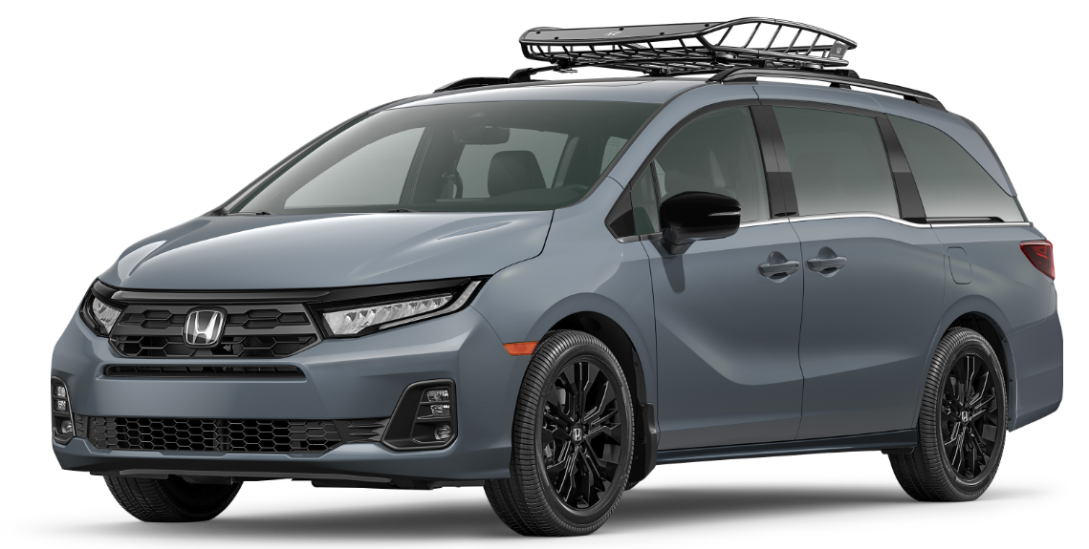
26MY Honda Odyssey
200 |  |  |  |  |  |  |  |  | 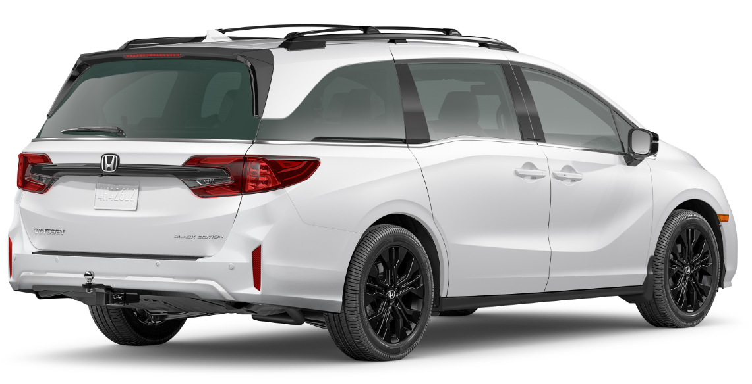

POPULAR ACCESSORIES
20
150 | 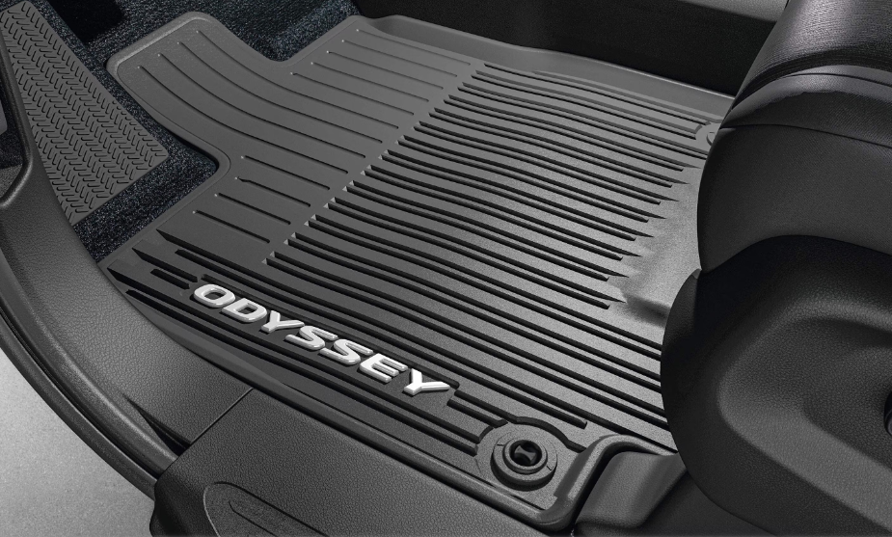 |  |  |  |  | 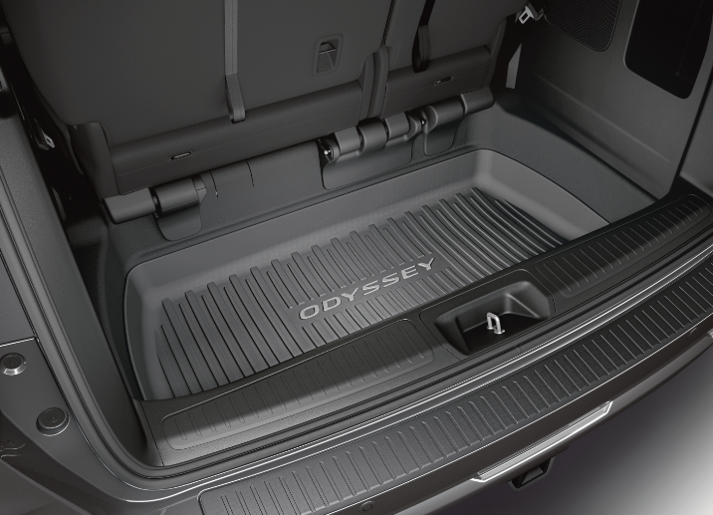 |  |  |  |  | 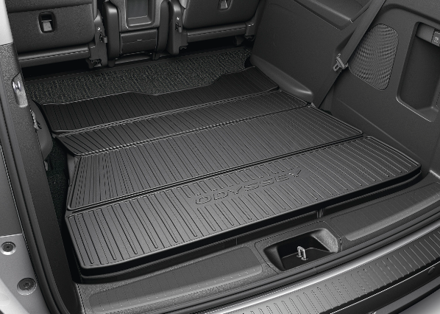

20 | All-Season Floor Mats - White Logo |  |  |  |  | Cargo Tray - Deep |  |  |  |  | Cargo Tray - Folding
20 | $342 | $1.56 | /wk * | (6.99%) |  | $284 | $1.29 | /wk * | (6.99%) |  | $1,070 | $4.88 | /wk * | (6.99%)

& | 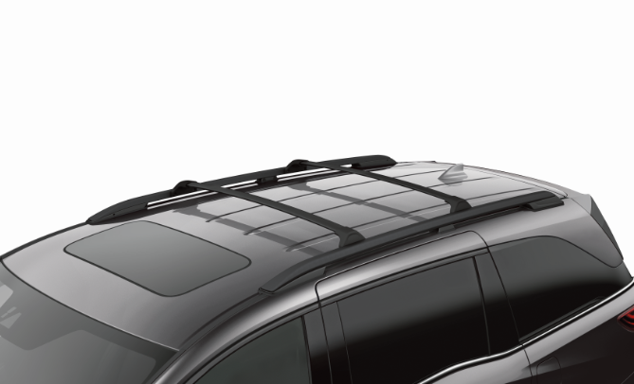 |  |  |  |  | 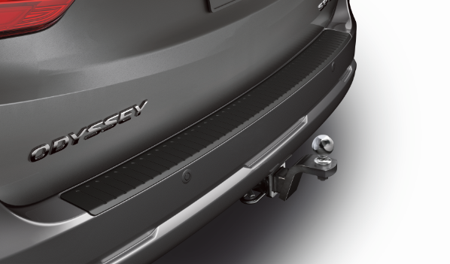 |  |  |  |  | 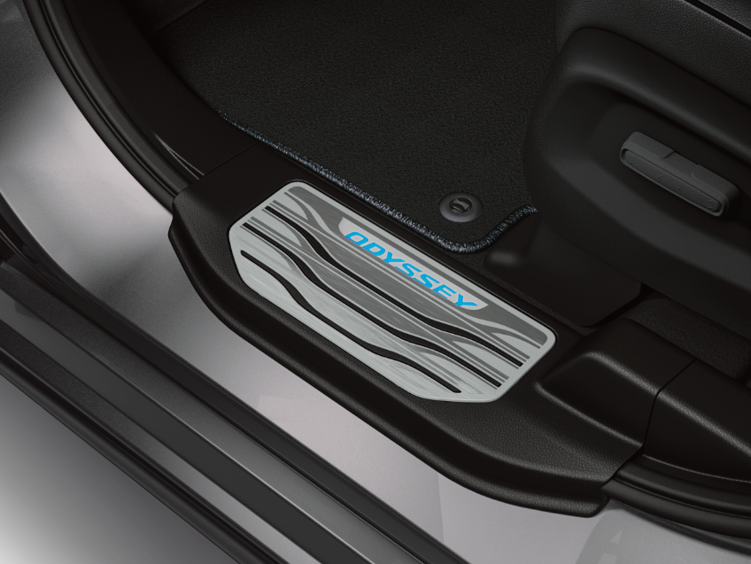

20 | Roof Rails - Black & Crossbars |  |  |  |  | Trailer Hitch & Trailer Hitch Harness |  |  |  |  | Illuminated Door Sill Trim - Front & Rear
50 | $1,329 | $6.06 | /wk * | (6.99%) |  | $1,616 | $7.37 | /wk * | (6.99%) |  | $1,070 | $4.88 | /wk * | (6.99%)

150 | 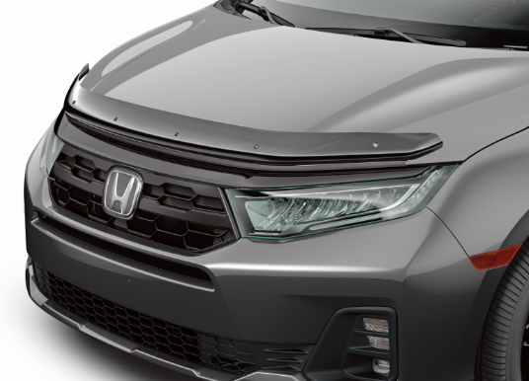 |  |  |  |  | 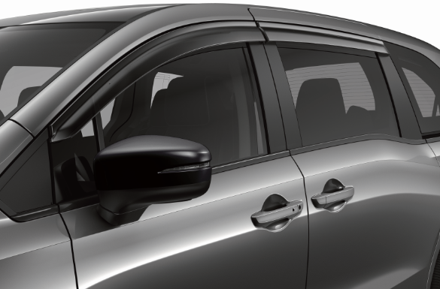 |  |  |  |  | 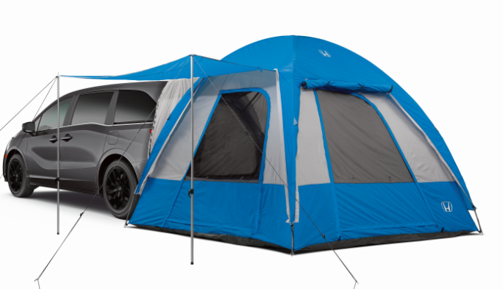

20 | Hood Air Deflector |  |  |  |  | Door Visor |  |  |  |  | Tent
50 | $424 | $1.93 | /wk * | (6.99%) |  | $474 | $2.16 | /wk * | (6.99%) |  | $681 | $3.11 | /wk * | (6.99%)

 | Genuine Honda Accessories purchased with a new Honda vehicle include a 3 year / 60,000 km manufacturer's warranty.
 | Vehicle accessories purchased after vehicle sale include a 1 year / 20,000km manufacturer's warranty.
20 | *Prices shown include the cost of installation.
60 | *For informational purposes only. Weekly amounts shown are estimated payments based on a 60 month finance contract at 6.99% APR (including the cost of installation). Applicable taxes and fees are extra. Accessories cannot be financed on their own and must be financed through Honda Canada Finance Inc., on approved credit, in conjunction with a Honda vehicle. Representative finance example: $350.00 financed at 6.99% APR equals $1.60 weekly for 60 months. 260 weekly payments required. Cost of borrowing is $64.80 for a total obligation of $414.80. Actual payment amounts will vary based on APR, finance contract term and cost of the applicable accessories. Conditions apply. See your Honda dealer for full details.
 | *More customized weekly payment options & accessories can be seen on Honda.ca - Build & Price
20
18 | (6.99%) | 0.0699
7.5 | 12 | 8 | 8 | 10 | 8.5 | 12 | 8 | 8 | 10 | 8.5 | 12 | 8 | 8 | 10 | 7.5
Publication Date: | 2025-09-02 | All published prices, trim specifications, and availability are subject to change without prior notice. |  |  |  |  |  |  |  |  |  |  |  | Province | YT

